상품제안서
선물세트 4종-선풍기 스포츠쿨타올 쿨토시 //휴대용선풍기 미니선풍기 손선풍기 핸디선풍기//쿨타월 스포츠타월 수건 | 상품코드: F25569

 |  |  |  |  |  |  | 02-412-0044 | www.easy1.co.kr
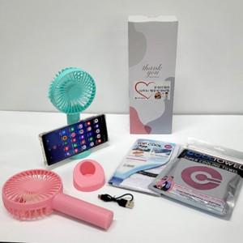

【상세/제작정보】 | 인쇄문의

【인쇄/포장옵션】 | / 포장불가능

【공급단가】 | 수량 | 100~ | 300~ | 500~ | 1,000~ | 3,000~
*VAT별도 | 단가 | 8,160원 | 8,030원 | 7,850원 | 7,530원 | 7,220원

【상품 URL】 | http://www.easy1.co.kr/src/goods_detail.php?gdno=25569

